for() vs while()
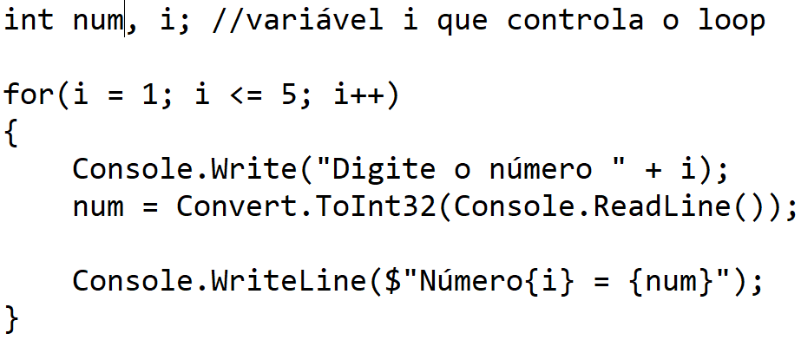
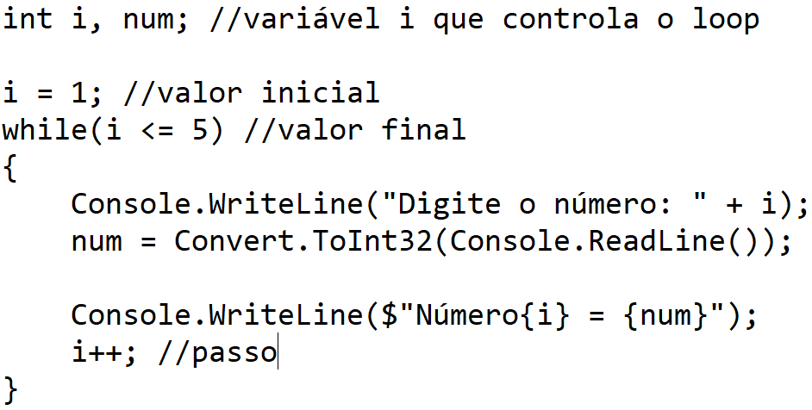


i | num

w3schools
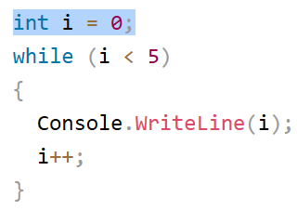
i | Console.WriteLine(i); | i++
0 | 0 | i = i + 1
1 | 1
2 | 2
3 | 3
4 | 4
5

